상품제안서
델리투 6K 3단 자동 255g 경량 양우산 (UPF50+) | 상품코드: S47000

 |  |  |  |  |  |  | 02-713-8555 | www.synergygift.co.kr
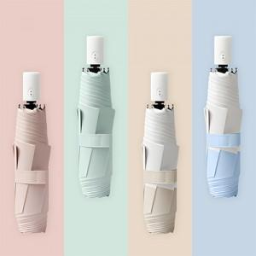

【상세/제작정보】

【인쇄/포장옵션】 | [손잡이 인쇄] 실크, [원단인쇄] 원단실크1도 / OPP(비닐)

【공급단가】 | 수량 | 50~ | 100~ | 500~ | 1,000~ | 3,000~
*VAT별도 | 단가 | 10,620원 | 10,540원 | 10,200원 | 9,710원 | 9,370원

【상품 URL】 | https://www.synergygift.co.kr:443/src/goods_detail.php?gdno=47000

